1-Técnicas
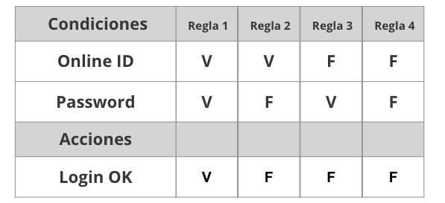
Tabla de decisión
Requerimiento | Condiciones | Regla
El sistema deberá permitir loguear a los usuarios. En caso de que el e-mail o la contraseña sean incorrectos, se debe mostrar un mensaje de error. | E - mail valido | V | V | F | F
 | Password valida | V | F | V | F

 | Acciones
 | Permitir acceso del al usuario | X
 | Mostrar Mensaje de error E - mail incorrecto |  |  | X
 | Mostrar Mensaje de error Password incorrecto |  | X
 | Mostrar Mensaje de error Password y E - Mail incorrecto |  |  |  | X

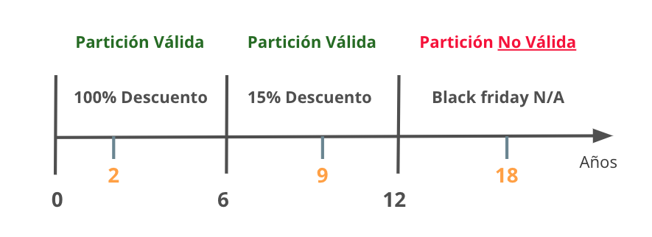
Partición de Equivalencia
Requerimiento |  | Variable |  | Clase de equivalencia |  | Entrada

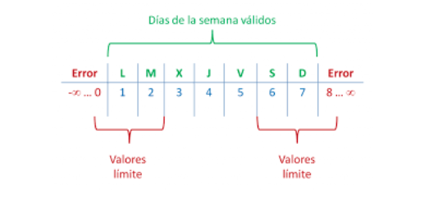

Analisis de valor Limites
Requerimiento |  | Variable |  | Valores |  | Casos

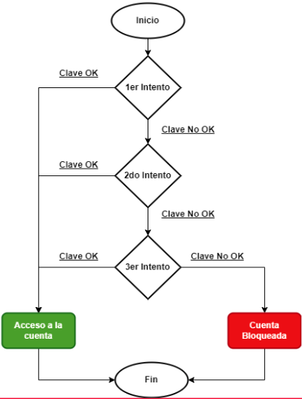

Transición de estados
Requerimiento |  | Estado 1 | Estado 2 | Estado 3 | Estado 4 | Estado 5 | Estado Final

4-Defecto
TEMPLATE DE DEFECTOS

 | ID: 1 | ESTADO: Nuevo | PRIORIDAD: Alta | SEVERIDAD: Alta

 | FECHA: | REPORTADO POR: | ASIGNADO A: | AMBIENTE:
 | 2023-04-12 | Dennis Patrick Juilland Prada | Equipo de Testing | QA

 | TITULO/NOMBRE:
 | El input "Nombre y Apellido" acepta acarcteres alfanuméricos en lugar de solo texto.

 | DESCRIPCIÓN:
 | El campo "Nombre y Apellido" de la pantalla de Registro permite ingresar caracteres alfanuméricos, lo que conduce a un mal comportamientos en los inputs ya que el requermiento exige que solo se deba acceder con "Texto".

 | PASOS PARA REPRODUCIR EL DEFECTO:
 | 1. Abrir la aplicacion y dirigirse a la pantalla de registro
 | 2. Ingresar caracteres alfanuméricos en el campo de "Nombre"
 | 3. Ingresar caracteres alfanuméricos en el campo de "Password"
 | 4. Se completan los dos campos con caracteres invalidos
 | 5. Se hace click en el boton de registrar

 | RESULTADO ACTUAL:
 | El sistema permite registrar y guardar caracteres alfanuméricos en el campo de "Nombre y Apellido".

 | RESULTADO ESPERADO:
 | El campo de "Nombre y Apellido" solo debe permitir el registro de "Texto" y no alfanuméricos.

 | 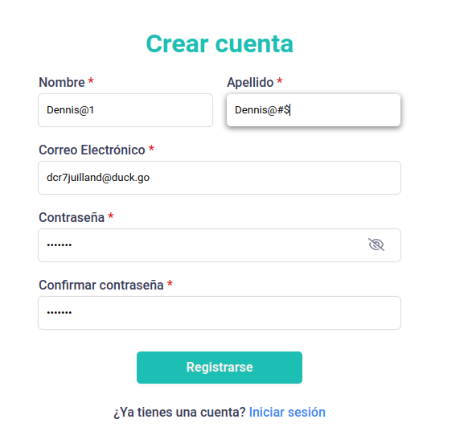 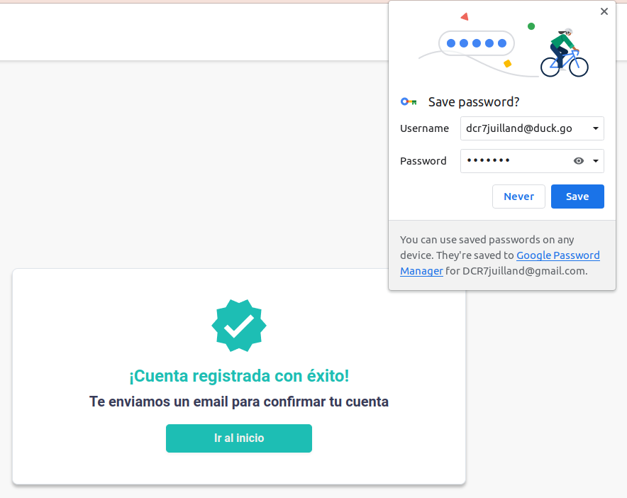 EVIDENCIA:

5-Pruebas de API
Ejemplo

Register

 | \
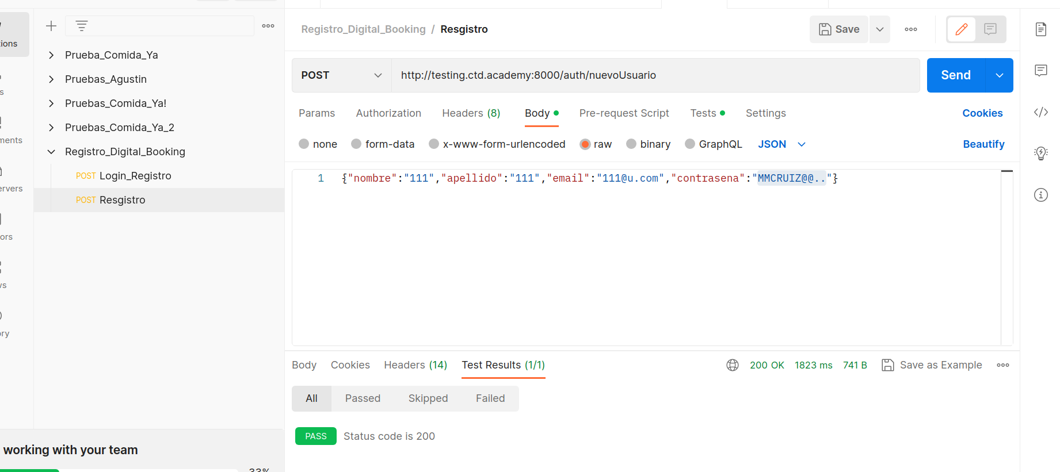

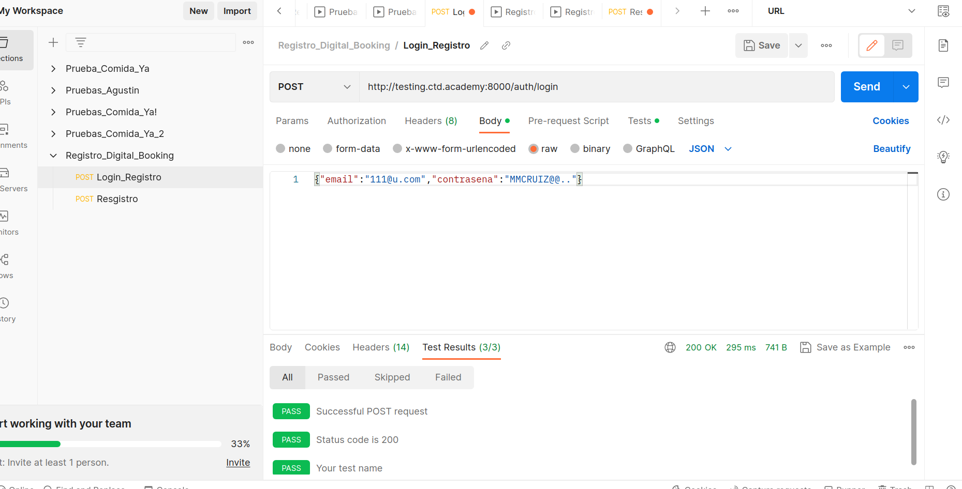
Login - Verificando

6-Pruebas Unitarias
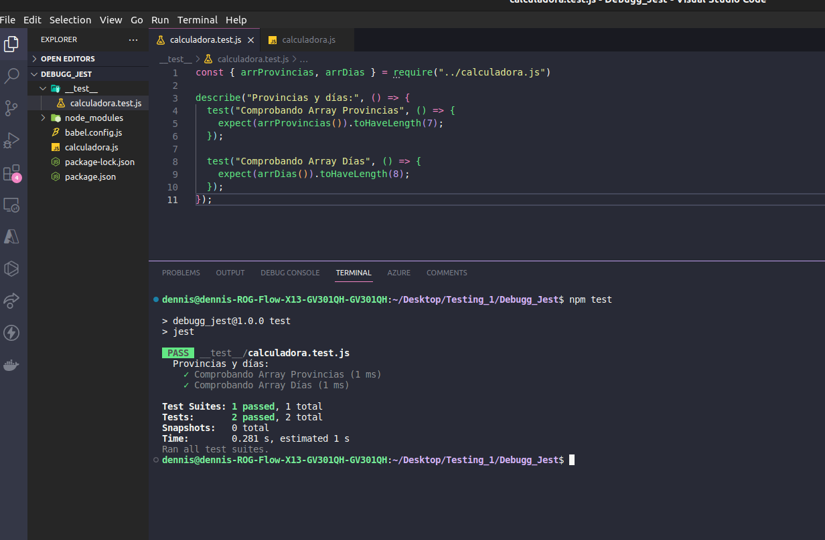
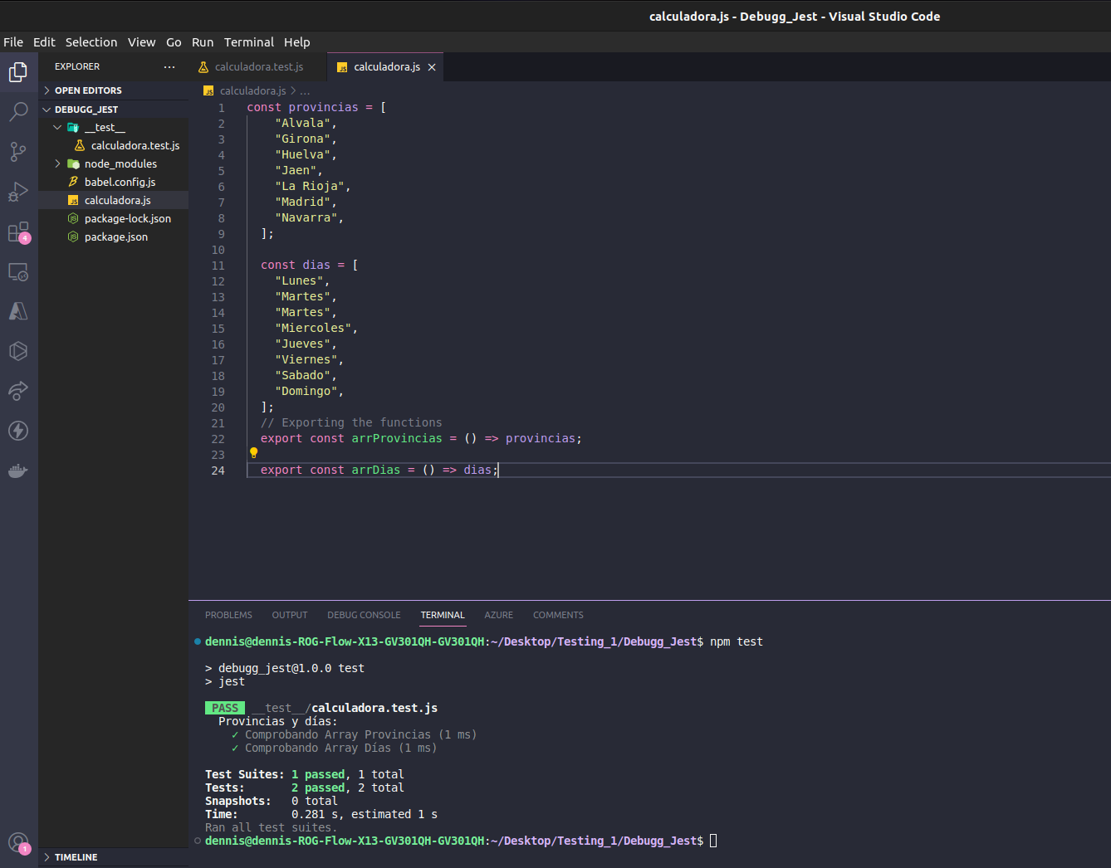
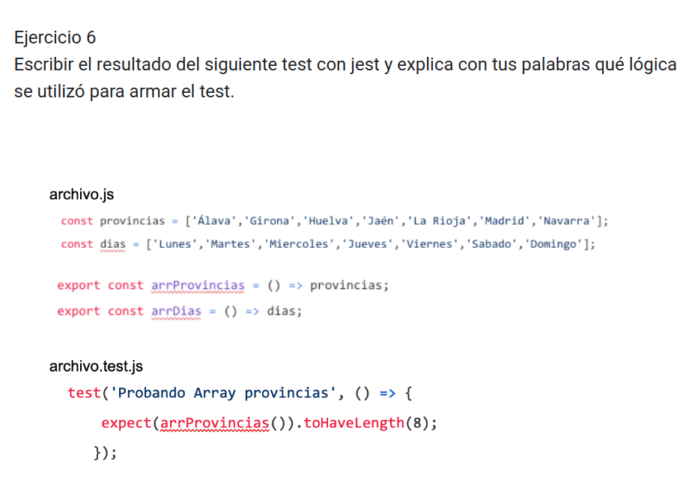

El test estaba mal escrito toco corregir varias cosas

